Sheet1
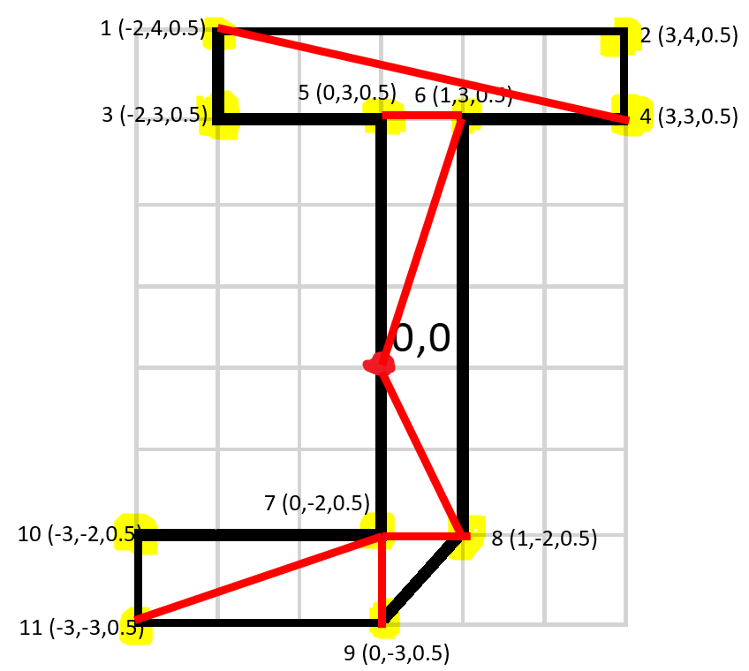
 |  | X | Y | Z | Front
 | 0 | 0 | 0 | 0 | 1 | 4 | 2
 | 1 | -2 | 4 | 0.5 | 1 | 3 | 4
 | 2 | 3 | 4 | 0.5 | 5 | 0 | 6
0,0 | 3 | -2 | 3 | 0.5 | 6 | 0 | 8
 | 4 | 3 | 3 | 0.5 | 0 | 7 | 8
 | 5 | 0 | 3 | 0.5 | 7 | 9 | 8
 | 6 | 1 | 3 | 0.5 | 10 | 11 | 7
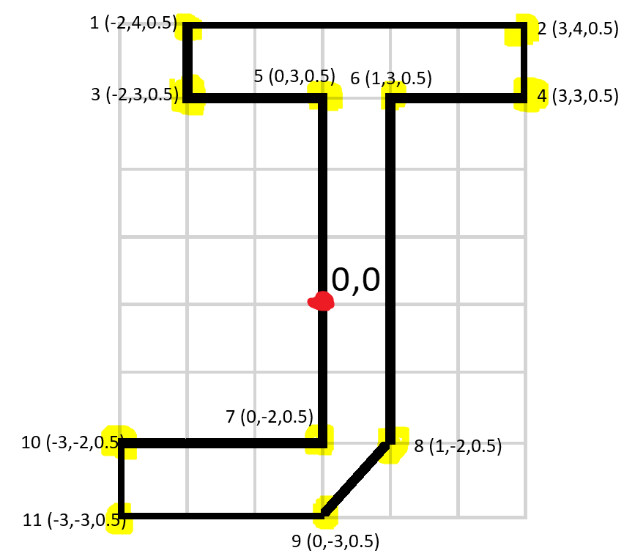
 | 7 | 0 | -2 | 0.5 | 11 | 9 | 7
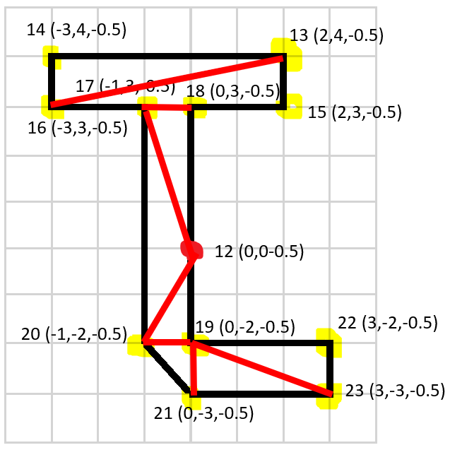
 | 8 | 1 | -2 | 0.5 | Back
 | 9 | 0 | -3 | 0.5 | 13 | 16 | 14
 | 10 | -3 | -2 | 0.5 | 13 | 15 | 16
 | 11 | -3 | -3 | 0.5 | 18 | 12 | 17
 | 12 | 0 | 0 | -0.5 | 16 | 12 | 20
 | 13 | 2 | 4 | -0.5 | 12 | 19 | 20
 | 14 | -3 | 4 | -0.5 | 19 | 21 | 20
 | 15 | 2 | 3 | -0.5 | 22 | 23 | 19
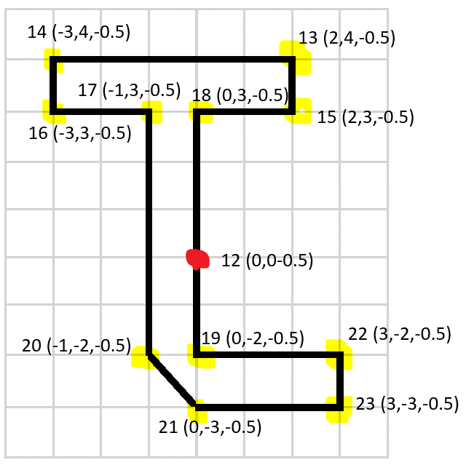
 | 16 | -3 | 3 | -0.5 | 23 | 21 | 19
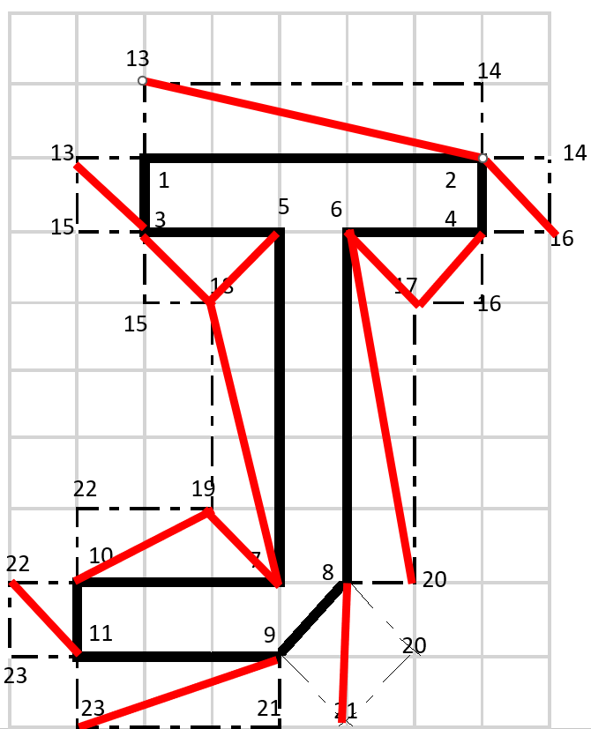
 | 17 | -1 | 3 | -0.5
 | 18 | 0 | 3 | -0.5 | Top |  |  | Left |  |  | Right
 | 19 | 0 | -2 | -0.5 | 1 | 13 | 2 | 13 | 3 | 1 | 2 | 14 | 16
 | 20 | -1 | -2 | -0.5 | 13 | 14 | 2 | 13 | 15 | 3 | 2 | 16 | 4
 | 21 | 0 | -3 | -0.5 | Bottom |  |  | 15 | 18 | 3 | 4 | 16 | 17
 | 22 | 3 | -2 | -0.5 | 23 | 9 | 11 | 3 | 18 | 4 | 6 | 4 | 17
 | 23 | 3 | -3 | -0.5 | 23 | 21 | 9 | 5 | 18 | 7 | 6 | 17 | 20
 |  |  |  |  | 9 | 21 | 8 | 7 | 18 | 19 | 6 | 20 | 8
 |  |  |  |  | 8 | 21 | 20 | 7 | 19 | 10
 |  |  |  |  |  |  |  | 19 | 22 | 10
 |  |  |  |  |  |  |  | 10 | 22 | 11
 |  |  |  |  |  |  |  | 22 | 23 | 11

